PD
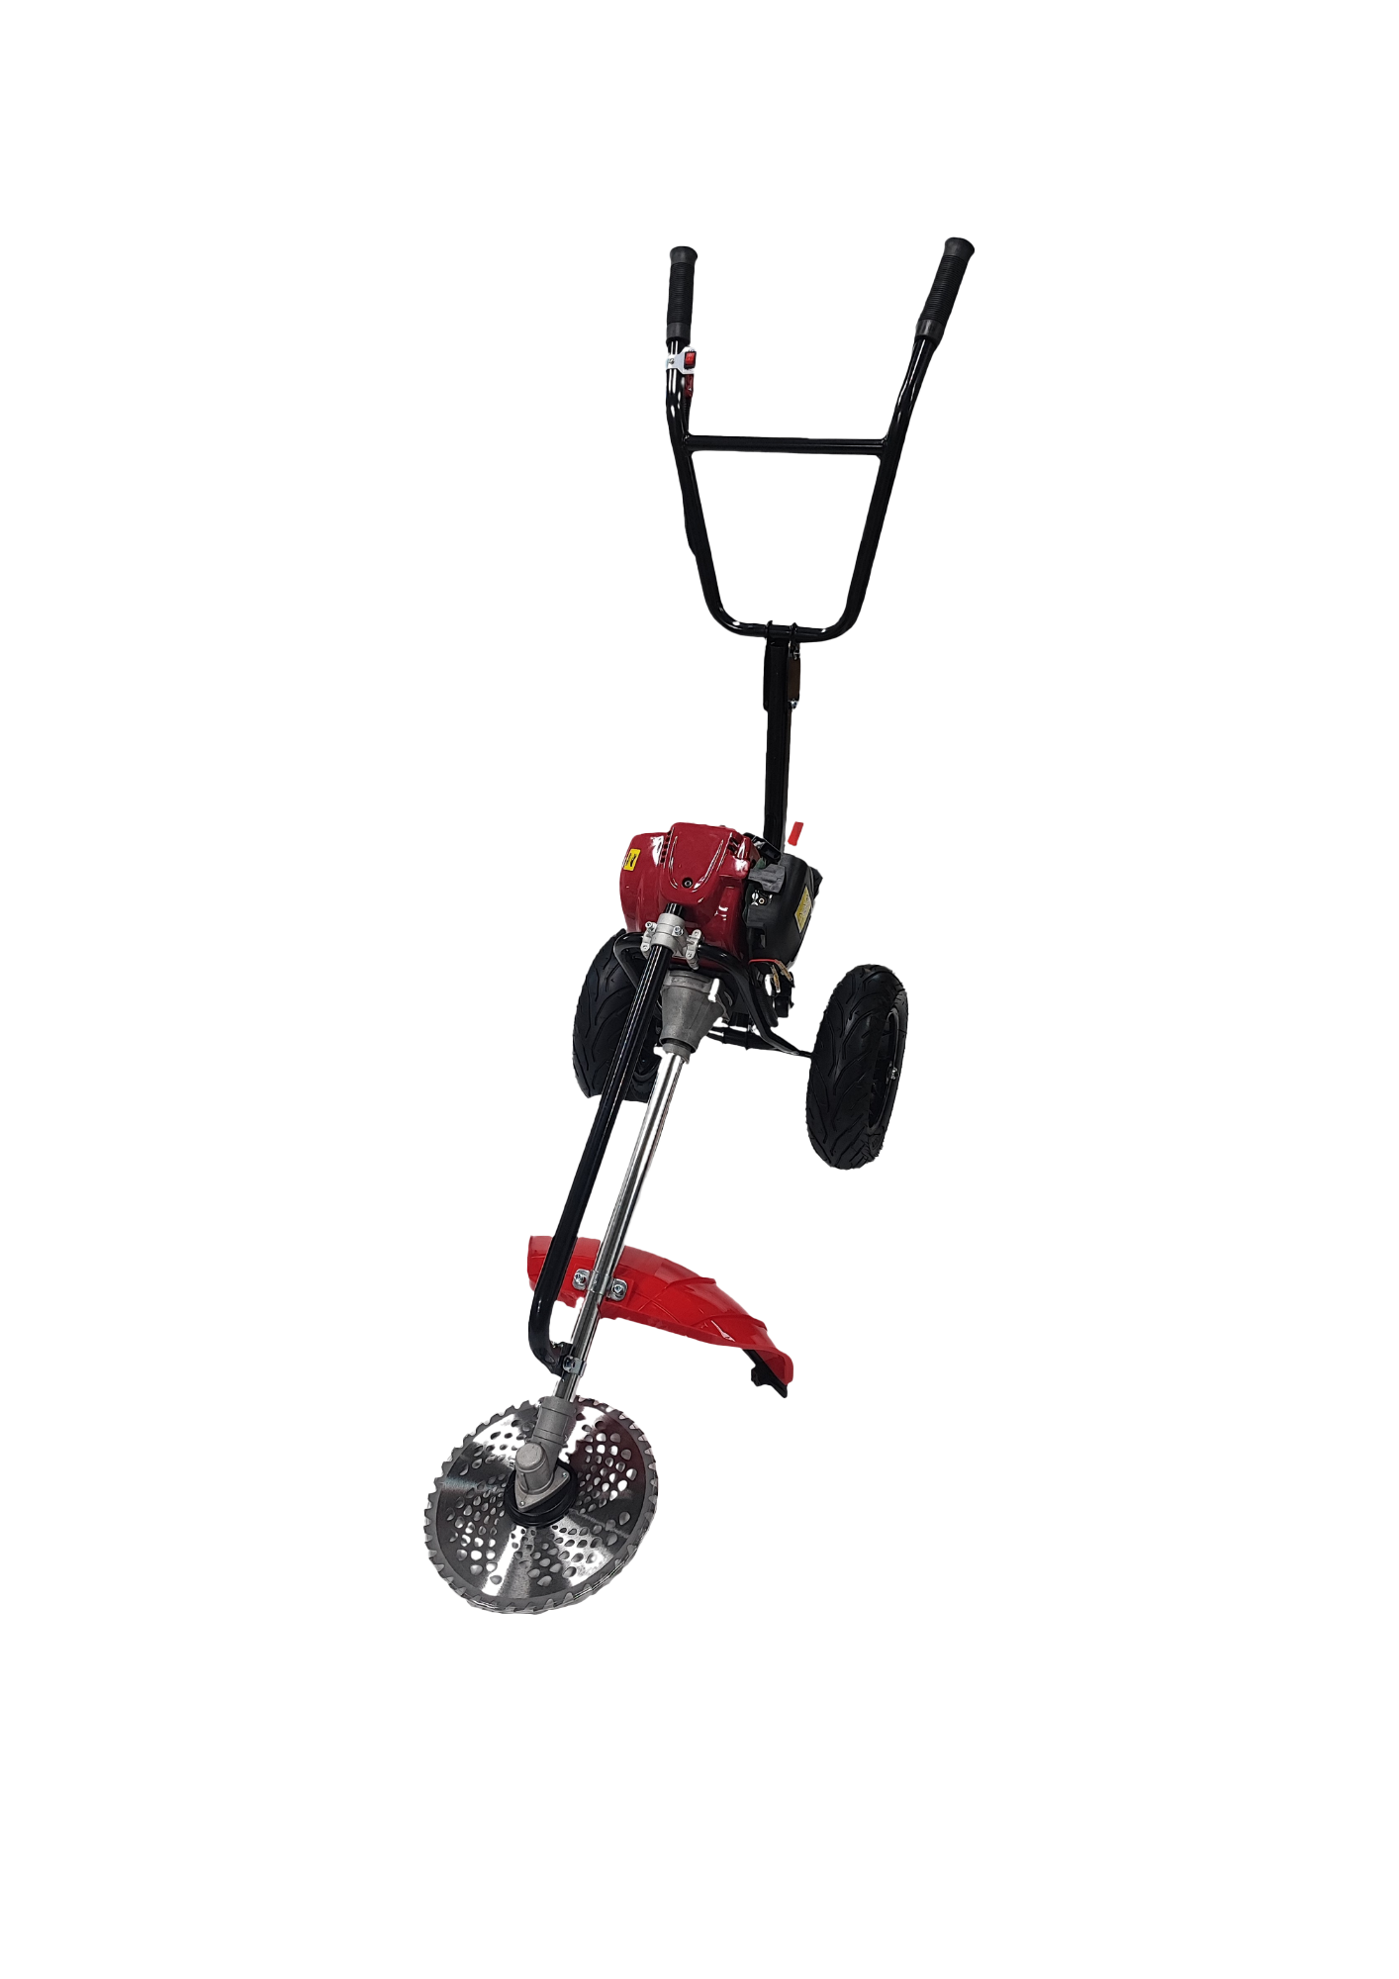
เลขที่ SKU : 05-090-122 วันที่ : 12/01/2024
1. ข้อมูลสินค้า |  |  |  | รูปสินค้า
ประเภท (กลุ่มหลัก) | เกษตร | ประเภท (กลุ่มรอง) | รถตัดหญ้า
ชื่อภาษาไทย | รถตัดหญ้า 4 จังหวะ EUROX 35CC. | ชื่อภาษาอังกฤษ | Walk Brush Cutter 4 Stock
รหัสสินค้า | 05-090-122 | Barcode | 8859007715262
สถานะสินค้า | N | รหัสทีมขาย
รุ่น (Model) |  | ยี่ห้อ | EUROX
สีตัวสินค้า | แดง - ดำ | สีของบรรจุภัณฑ์ | น้ำตาล
ทำจากวัสดุ | เหล็ก | ประเทศผู้ผลิต | PRC
ผู้ผลิต | S73 เลื่อยโซ่ยนต์


2. คุณสมบัติ |  |  |  | รูปบรรจุภัณฑ์
เครื่องยนต์ | 4 จังหวะ | ขนาดเครื่อง | 35.8 ซีซี
แกนตัดหญ้า | 28 มม. / 9 ฟัน | ความเร็วรอบ | 7,000 รอบ/นาที
ความจุน้ำมัน | 0.65 ลิตร | คาร์บูเรเตอร์ | Diaphragm

3. รายละเอียดบรรจุภัณฑ์
ขนาดสินค้า (ซม.) | 150x45x60 (ไม่รวมบรรจุภัณฑ์) | น้ำหนักสินค้า (กก.) | 12 (ไม่รวมบรรจุภัณฑ์)
ขนาดกล่อง 1 (ซม.) | 55x45x40.5 | ขนาดบรรจุ (กล่อง) | 1
ขนาดกล่อง 2 (ซม.)
 |  | น้ำหนักรวมสินค้า (กก.) | 12.5
บาร์โค้ดกล่อง | 8859007715262 | ขนาดลัง (ซม.) | xx | อุปกรณ์ภายในกล่อง
ขนาดบรรจุ (ลัง) |  | น้ำหนักลังรวมสินค้า (กก.)

4. อุปกรณ์ภายในกล่อง
- คู่มือการใช้งาน - ใบรับประกัน 6 เดือน - ใบตัดหญ้า - เอ็นตัดหญ้า - ที่ตวงน้ำมันเครื่อง - ล้อ - ประแจแอล - ประแจปากตาย - บล็อกหัวเทียน

5. วิธีการใช้งาน
ใช้สำหรับตัดหญ้า

6. จุดเด่น จุดขาย ของสินค้า
- โครงสร้างเหล็กหนาแข็งแรง - เครื่องยนต์ให้อัตราเร่งและแรงบิดที่ดีเยี่ยม - ระบบสตาร์ทแบบลานเบา สตาร์ทติดง่าย - ระบบคลัทช์ที่ยอดเยี่ยม และเพลาขับที่แข็งแรง ช่วยให้ส่งกำลังได้อย่างดี - เครื่องตัดหญ้ามีน้ำหนักเบา และให้สมดุลที่ดีง่ายต่อการใช้ง่าย |  |  |  | รูปลังสินค้า

7. การรับประกัน
ระยะเวลารับประกัน (เดือน) | 6 ระบุ
ประเภทการรับประกัน | เครื่องมือเกษตร
เงื่อนไขการรับประกัน | 1. บริษัทฯ จะบริการซ่อมและเปลี่ยนอะไหล่ โดยไม่คิดมูลค่าแก่สินค้าที่จัดจำหน่ายโดยบริษัทฯ ในกรณีที่ความเสียหายเกิดจากความผิดพลาดของโรงงานผู้ผลิต ภายในระยะเวลา 6 เดือน นับจากวันที่ซื้อ (ทั้งนี้ดูจากใบเสร็จรับเงินของทางร้านค้าที่สั่งซื้อและใบรับประกัน) 2. การรับประกันนี้ไม่รวมการชำรุดของวัสดุสิ้นเปลือง อุปกรณ์เสริม และของแถมในชุด 3. การรับประกันจะสิ้นสุดจากการใช้ผิดประเภท เช่น ถอด ซ่อม ดัดแปลง แก้ไขเปลียนสภาพไปจากเดิมโดยบุคคลภายนอก หรือการดูแลรักษาไม่ถูกต้องตามที่ระบุไว้ในคู่มือ 4. การรับประกันนี้ไม่รวมถึงค่าขนส่ง หากต้องการให้ บริษัทฯ บริการถึงที่จะมีค่าใช้จ่าย 5. ใบรับประกันนี้ใช้ได้เฉพาะเครื่องที่มีเบอร์เครื่องตรงกันเท่านั้น ไม่สามารถโอนให้ผู้อื่นได้ หากใบรับประกันหาย บริษัทฯ ขอสงวนสิทธิ์การไม่ออกใบรับประกันใหม่ในทุกกรณี

8. ข้อมูล สคบ.
ชื่อสินค้า | รถตัดหญ้า 4 จังหวะ EUROX 35CC.
ผลิตจากประเทศ | PRC
จัดจำหน่ายโดย | บริษัท คิงบางกอก อินเตอร์เทรด จำกัด |  |  | รูป Barcode
 | 541,543,545 ซอย 39/1 แขวงท่าแร้ง เขตบางเขน กรุงเทพมหานคร 10220
 | เลขประจำตัวผู้เสียภาษี: 0105545012035 สำนักงานใหญ่ | โทรศัพท์: 02-509-3850 | โทรสาร: 02-509-3856
บรรจุ | 1 ตัว/กล่อง
วิธีการใช้ | ใช้สำหรับตัดหญ้า
คำเตือน | ขณะใช้งานหรือเลิกใช้งาน ควรเก็บอุปกรณ์ให้พ้นมือเด็กเพื่อความปลอดภัย
ราคา | ระบุ ณ จุดขาย
วันที่ผลิต

9. ข้อควรระวัง
คำเตือน | ขณะใช้งานหรือเลิกใช้งาน ควรเก็บอุปกรณ์ให้พ้นมือเด็กเพื่อความปลอดภัย
ข้อแนะนำในการใช้งาน | ห้ามใช้งานผิดประเภท

